2015有料ポロシャツ注文書
ＦＡＸ送信先：017-738-4089 （株）神山 担当 黒島 宛
Ｅ-ｍａｉｌ：t.kurosima@kk-kamiyama.jp
2015インターハイ記念ポロシャツ（ホワイト＆ネイビー）注文書
注文締切 6月16日（火）迄 締切厳守でお願いします。
学校名 |  |  |  |  | 必要事項をご記入の上、（株）神山 黒島宛へ ＦＡＸ又はメールで 注文して下さい。 商品の納入は 7月中～下旬頃になります。
競技名
ふりがな
監督氏名
連絡先 携帯番号
お届け先 名称
お届け先 〒番号・住所 | 〒
お届け先 電話番号
商品の納入とお支払について
☆青森市外は「送料・代引き手数料」がかかります。但し、品代3万円以上の場合はサービス致します。
☆青森市内は、代金と引き換えに業者が配達します。代金は現金でお願いします。

半袖ポロシャツ（ホワイト）＆（ネイビー）
素材：シャインアップクール（ポリエステル８０％・ソフィスタ２０％）特徴：光消臭・吸汗・速乾・透け防止・ＵＶカット・ＥＣＯ
サイズ | 税込価格 | 注文数 | 注文数 | 合計金額 | 適応身長 | 適応胸囲 | 身丈 | 胸囲
 |  | ｃ/ホワイト | ｃ/ネイビー
150 | ¥3,300 |  |  | ¥0 | 145～155 | 70～78 | 62 | 88
SS |  |  |  | ¥0 | 155～165 | 76～84 | 66 | 94
Ｓ |  |  |  | ¥0 | 160～170 | 82～90 | 68 | 100
Ｍ |  |  |  | ¥0 | 165～175 | 88～96 | 70 | 106
Ｌ |  |  |  | ¥0 | 170～180 | 92～100 | 72 | 110
ＬＬ |  |  |  | ¥0 | 175～185 | 96～104 | 74 | 114
3L |  |  |  | ¥0 | 180～190 | 100～108 | 76 | 118
4L | ¥3,600 |  |  | ¥0 | 185～195 | 104～112 | 79 | 122
BM |  |  |  | ¥0 | 165～175 | 100～110 | 70 | 126
BL |  |  |  | ¥0 | 170～180 | 105～115 | 72 | 131
ＢＬＬ |  |  |  | ¥0 | 175～185 | 110～120 | 74 | 136
 | 合計 | 0 | 0 | ¥0
 |  | 送料・代引き手数料 ※
 |  | 総合計金額 |  | ¥0

デザインイメージ |  |  |  | ※品代3万円以上の御注文については、 送料・代引き手数料はサービス致します。
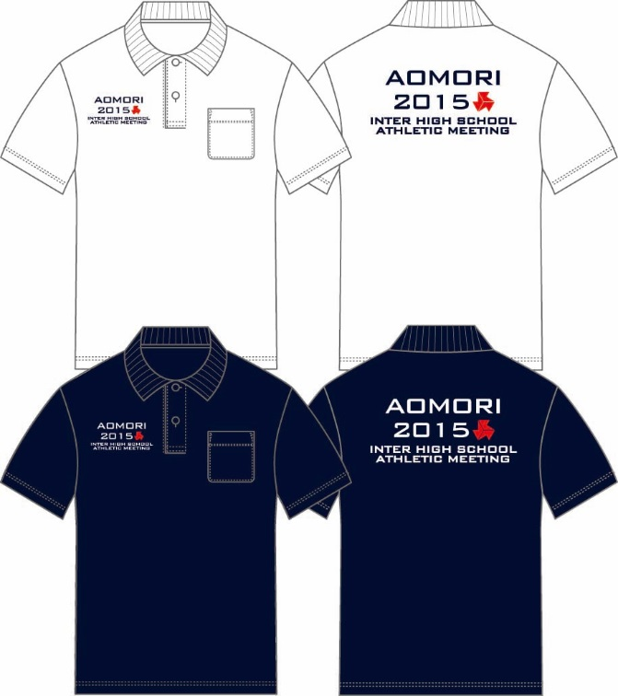
 |  |  |  | ※青森市内は、送料・代引き手数料はかかりません。
 |  |  |  | ●お支払いは商品納入時に「代引き」でお願いいたします。
 |  |  |  | 送料・代引き手数料を合わせた金額。
 |  |  |  | 品 代 金 |  |  | 手数料
 |  |  |  | １万円未満 |  |  | 800円
 |  |  |  | 1万円以上3万円未満 |  |  | 900円
 |  |  |  | 3万円以上 |  |  | サービス
 |  |  |  | ●販売元
 |  |  |  | 〒030-0131青森市問屋町１－９－１１
 |  |  |  | 株式会社 神山
 |  |  |  |  | ＴＥＬ 017-738-4581
 |  |  |  |  | ＦＡＸ 017-738-4089
 |  |  |  | 携帯 080-5577-1037
 |  |  |  | 担当者 黒島 崇
 |  |  |  | Ｅ-ｍａｉｌ：t.kurosima@kk-kamiyama.jp

